Faturamento
Faturamento da energia conforme REN Aneel 1059/2023 (sem considerar demanda de injeção)

TUSD da energia injetada
Consulta na plataforma da Aneel / NT 237
Concessionária | Light | anote sua seleção na plataforma para poder verificar futuramente
Mês da consulta | Feb-23 | idem
Subgrupo | B1 | idem
Modalidade | Convencional | idem
Subclasse | Residencial | idem
TUSD_FioB [R$/MWh] | 166.59 | Resultado da consulta: copie o valor da tabela para cá

TUSD incl. impostos sobre energia injetada |  | Consulte a conta recente
PIS | 0.62% | Compensação para o mesmo titular é isento de PIS e COFINS (lei 13169 Art. 8)
COFINS | 2.89% | idem
ICMS | 18.00% | Pode haver isenção em certos estados
TUSD_FioB incl. impostos [R$/MWh] | 210.55

Tarifa de consumo [R$ / kWh] | 0.9531 | Veja conta do cliente

Tarifa crescente da energia compensada
Ano | Percentual | TUSD Fio B [R$/kWh] | Valor restante [R$/kWh]
2023 | 15% | 0.0316 | 0.9215
2024 | 30% | 0.0632 | 0.8899
2025 | 45% | 0.0947 | 0.8584
2026 | 60% | 0.1263 | 0.8268
2027 | 75% | 0.1579 | 0.7952
2028 | 90% | 0.1895 | 0.7636
2029 | 90% | 0.1895 | 0.7636
2030 | 90% | 0.1895 | 0.7636
2031 | 100% | 0.2105 | 0.7426
* a tarifa de 2031 deve ser substituída pela definitiva quando for publicada pela Aneel
* Para projetos protocolados a partir de 08/07/23: a tarifa definitiva vale a partir de 2029
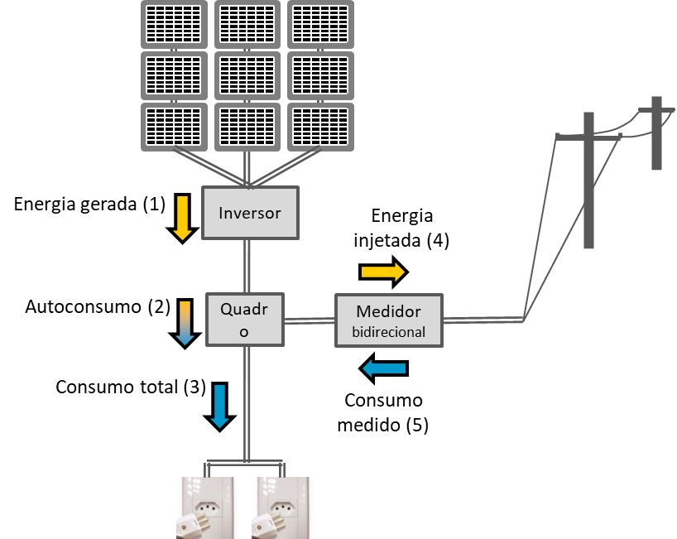
Projeto analisado [kWh / mês]
Consumo total no local (3) | 635 | Conforme conta antes do sistema solar
Número de fases | 2
Custo de disponibilidade [kWh] | 50
Valor do CDD [R$] | 47.655

Energia gerada (1) | 633 | Estimativa do projeto fotovoltaico
Fator de simultaneidade | 40% | Estimado ou calculado com PV*SOL
Autoconsumo (2) | 253.2
Consumo medido (5) | 382 | Após instalação do sistema

Energia injetada (4) | 380
Energia disponível crédito ou comp. remota
Energia disponível para compensação | 380
... limitada pelo consumo medido | 380
Crédito para futuro | 0

Faturamento do mês analisado
Ano | Consumo medido [kWh] | ... valor [R$] | Energia disponível para comp. [kWh] | ... valor [R$] | Total [R$] | Diferença para CDD [R$] | ... em kWh: crédito novo | Energia realmente compensada | Valor faturado [R$] | Benefício do sistema fv imediato [R$] | Benefício incl. crédito [cuidado*] [R$]
2023 | 382 | 363.70 | 380 | 349.99 | 13.71 | -33.94 | 37 | 343 | 47.65 | 557.37 | 591.32
2024 | 382 | 363.70 | 380 | 338.00 | 25.71 | -21.95 | 25 | 355 | 47.65 | 557.37 | 579.32
2025 | 382 | 363.70 | 380 | 326.00 | 37.70 | -9.95 | 12 | 368 | 47.65 | 557.37 | 567.33
2026 | 382 | 363.70 | 380 | 314.01 | 49.70 | 2.04 | 0 | 380 | 49.70 | 555.33 | 555.33
2027 | 382 | 363.70 | 380 | 302.01 | 61.69 | 14.04 | 0 | 380 | 61.69 | 543.34 | 543.34
2028 | 382 | 363.70 | 380 | 290.02 | 73.69 | 26.03 | 0 | 380 | 73.69 | 531.34 | 531.34
2029 | 382 | 363.70 | 380 | 290.02 | 73.69 | 26.03 | 0 | 380 | 73.69 | 531.34 | 531.34
2030 | 382 | 363.70 | 380 | 290.02 | 73.69 | 26.03 | 0 | 380 | 73.69 | 531.34 | 531.34
2031 | 382 | 363.70 | 380 | 282.02 | 81.68 | 34.03 | 0 | 380 | 81.68 | 523.35 | 523.35

Benefício:
* Imediato (no mesmo mês): a energia realmente compensada multiplicada com a tarifa restante
* O crédito acumulado só pode ser aproveitado até o limite do consumo do mês. Portanto não adianta gerar mais energia do que a média mensal
Importante: o Custo de Disponibilidade não entra no cálculo custo/benefício do sistema fv. Ele é um custo fixo mensal da ligação elétrica.

Preencha ou verifique os campos em azul
Varie campos em rocho para experimentar
Campos cinzas mostram resultados intermediários
Campos verdes mostram resultados principais

